상품제안서
뮤스트 A01 휴대용 원터치 커피머신 | 상품코드: S29057

 |  |  |  |  |  |  | 02-713-8555 | www.synergygift.co.kr
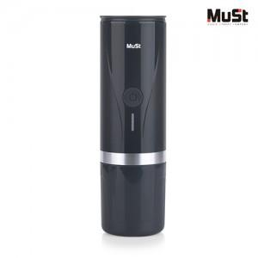

【상세/제작정보】 | <p>※ 커피캡슐, 파우더 미포함 제품입니다.</p><p>※ 전용케이스 옵션 주문시 본품과 전용케이스는 따로 패킹됩니다.</p>

【인쇄/포장옵션】 | 레이저, 스티커, DTF컬러전사지 / 포장지포장

【공급단가】 | 수량 | 50~ | 100~ | 500~ | 1,000~ | 2,000~
*VAT별도 | 기본케이스 | 44,500원 | 43,760원 | 42,650원 | 41,910원 | 40,800원
 | 전용케이스 | 52,140원 | 51,270원 | 49,970원 | 49,100원 | 47,800원

【상품 URL】 | https://www.synergygift.co.kr:443/src/goods_detail.php?gdno=29057

